NASLOVNICA

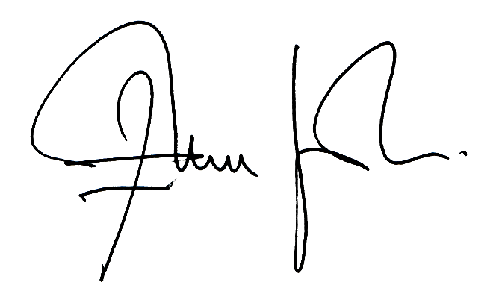
Projekt stalnog postava i opremanja interijera IC SPELEON
Naručitelj: JU Zaštićene prirodne vrijednosti Općine Rakovica

Izradio: Kocka d.o.o.

REKAPITULACIJA

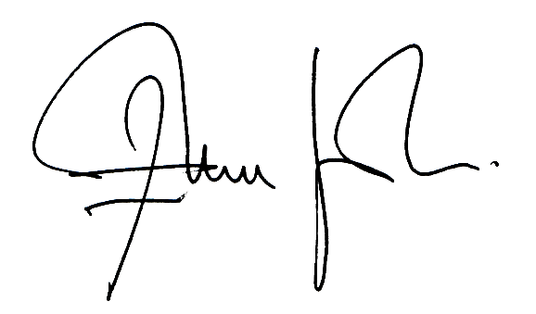
REKAPITULACIJA: |  |  | Cijena bez PDV
1. | TROŠKOVNIK PRODUKT DIZAJNA |  | 0.00 kn
2. | TROŠKOVNIK MAKETARSTVA I MODELARSTVA |  | 0.00 kn
3. | GRAFIČKI DIZAJN |  | 0.00 kn
4. | TROŠKOVNIK GRAFIKE |  | 0.00 kn
5. | TROŠKOVNIK IT I AV |  | 0.00 kn
6. | TROŠKOVNIK MULTIMEDIJE |  | 0.00 kn
7. | TROŠKOVNIK IGRAONICA |  | 0.00 kn
8. | TROŠKOVNIK KUHINJA I CAFFE BAR |  | 0.00 kn
 |  | UKUPNO BEZ PDV-a: | 0.00 kn
 |  | PDV: | 0.00 kn
 |  | SVEUKUPNO: | 0.00 kn

